Ausgabenansätze (Unternehmen)
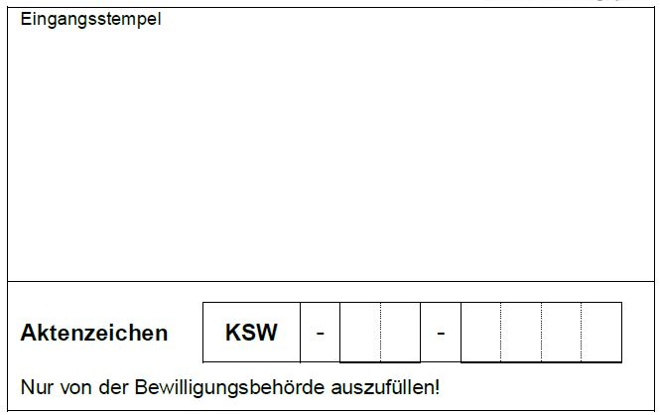

Anlage "Ausgabenansätze zum Antrag (Unternehmen)"
siehe Antrag Ziffer 3.1

Name des Antragstellers

Anschrift des Antragstellers

Vorhabenbezeichnung

Beim Ausfüllen der Anlage die unten aufgeführten Hinweise beachten! |  |  |  | Die grauen Felder sind auszufüllen
Die Ausgabenansätze sind ungerundet mit zwei Nachkommastellen in EUR anzugeben.
Fördertatbestand3 | Ausgaben1 in EUR | Davon zuwendungsfähig2 in EUR | Grund-förderung (Fördersatz gem. Förderhöhen-merkblatt) | Bonus für - mittleres Untern. 10 % - kleines u. Kleinstuntern. 20 % Kein KMU 0 % auswählen | Vorhaben-spezifischer Bonus4 5 % oder 10 % Kein Bonus 0 % auswählen | Beantragte Zuwendung in EUR
2.1 Machbarkeitsstudien, Vorplanungsstudien und Vorbereitungen |  |  | 30% |  |  | 0.00
2.2 Planung von investiven Vorhaben sowie zur intelligenten Kopplung |  |  | 30% |  |  | 0.00
2.3 Investive Vorhaben zur Energieeinsparung und Verbesserung der Energieeffizienz über dem gesetzlichen Standard (Sonstiges)
Projektierung/Planung |  |  |  |  |  | 0.00
Investive Ausgaben |  |  |  |  |  | 0.00
Summe | 0.00 | 0.00 |  |  |  | 0.00
2.3.1 Nutzung von Abwärme oder Kälte
Projektierung/Planung |  |  | 30% |  |  | 0.00
Investive Ausgaben |  |  | 30% |  |  | 0.00
Summe | 0.00 | 0.00 |  |  |  | 0.00
2.3.2 Strom-, Wärme-, Kälteeinsparung (Sonstiges)
Projektierung/Planung |  |  |  |  |  | 0.00
Investive Ausgaben |  |  |  |  |  | 0.00
Summe | 0.00 | 0.00 |  |  |  | 0.00
2.3.2 (a, b, c, d, f, g) Einsparung von Strom, Wärme, Kälte oder deren Kombinationen (Energieeffiziente Beleuchtung, Verschattungsanlagen, energieeffiziente Prozesse, Sensorik/Steuerung)
Projektierung/Planung |  |  | 30% |  |  | 0.00
Investive Ausgaben |  |  | 30% |  |  | 0.00
Summe | 0.00 | 0.00 |  |  |  | 0.00
2.3.2 (e) Speichersysteme (Wärme-/Kälte-/Elektro-/Chemische Speicher)
Projektierung/Planung |  |  | 30% |  |  | 0.00
Investive Ausgaben |  |  | 30% |  |  | 0.00
Summe | 0.00 | 0.00 |  |  |  | 0.00
2.3.3 Smarte Gebäudetechnik/-ausstattung (Sonstiges)
Projektierung/Planung |  |  |  |  |  | 0.00
Investive Ausgaben |  |  |  |  |  | 0.00
Summe | 0.00 | 0.00 |  |  |  | 0.00
2.3.3 (a, b) Energieeffizienzsteigerung in Gebäuden über den gesetzlichen Standard vorzugsweise mit kreislauffähigen Materialien und ressourcenschonenden Verfahren
Projektierung/Planung |  |  | 30% |  |  | 0.00
Investive Ausgaben |  |  | 30% |  |  | 0.00
Summe | 0.00 | 0.00 |  |  |  | 0.00
2.3.3 (c, d) Intelligente/smarte Gebäudetechnik bei Modernisierung/Neubau (Informations- u. Kommunikationstechnologie, Lastmanagement)
Projektierung/Planung |  |  | 30% |  |  | 0.00
Investive Ausgaben |  |  | 30% |  |  | 0.00
Summe | 0.00 | 0.00 |  |  |  | 0.00
2.3.4 Energieeffizienz durch Begrünung (Gründächer, Grünfassaden)
Projektierung/Planung |  |  | 30% |  |  | 0.00
Investive Ausgaben |  |  | 30% |  |  | 0.00
Summe | 0.00 | 0.00 |  |  |  | 0.00
2.4 Investive Vorhaben intelligenter kleinräumiger Energiesysteme und intelligenter lokaler Netze zur Nutzung erneuerbarer Energien (Sonstiges)
Projektierung/Planung |  |  |  |  |  | 0.00
Investive Ausgaben |  |  |  |  |  | 0.00
Summe | 0.00 | 0.00 |  |  |  | 0.00
2.4 (a, b) Intelligente kleinräumige Nahwärme-/Kältenetze inklusive integrierter Speicher (z. B. Quartierslösungen inklusive oberflächennahe Geothermie, Solarthermie, Biomasseheizung, Grüngasnetze)
Projektierung/Planung |  |  | 35% |  |  | 0.00
Investive Ausgaben |  |  | 35% |  |  | 0.00
Summe | 0.00 | 0.00 |  |  |  | 0.00
2.4 (c) Ökologisch-wirksamen Bestand an bestehenden Gebäuden, Neubauten und Infrastrukturelementen in Grünen Gewerbegebieten
Projektierung/Planung |  |  | 35% |  |  | 0.00
Investive Ausgaben |  |  | 35% |  |  | 0.00
Summe | 0.00 | 0.00 |  |  |  | 0.00
2.5 Demonstrationsvorhaben
Projektierung/Planung |  |  | 40% |  |  | 0.00
Investive Ausgaben |  |  | 40% |  |  | 0.00
Summe | 0.00 | 0.00 |  |  |  | 0.00
Gesamtsumme | 0.00 | 0.00 |  |  |  | 0.00
 | Werte in den Antrag Ziffer 3.1 übertragen |  |  |  | Wert in den Antrag Ziffer 3.4 übertragen5
1 Nettowerte
2 Beispielsweise nur Mehrkosten gegenüber konventioneller Technik, d. h. nur Ausgaben über dem gesetzlichen Standard sind zuwendungsfähig.
3 Bei rot hinterlegten Fördertatbeständen ist die Höhe der Grundförderung vor Beantragung mit dem Landesförderinstitut M-V abzustimmen.
4 Vorhabenspezifischer Bonus (einmalig): (Begründung ist beizufügen!)
5 % bei Energieeffizienzprojekten und 10 % bei allen anderen Projekten
- für Projekte mit direkter wirtschaftlicher Teilhabe für Bürger oder Kommunen (z. B. Projekte mit direkter Beteiligung der Bürger und Kommunen oder genossenschaftlich organisierte Projekte) oder
- für Projektstandorte in einem der Ländlichen GestaltungsRäume des aktuellen Landesraumentwicklungsprogramms oder
- für „Modernisierung-statt-Neubau“-Projekten mit kreislauffähigen Materialien- und ressourcenschonenden Verfahren oder
- für Projekte mit erheblich verbesserter Ressourceneffizienz.
5 ohne Berücksichtigung der Beihilfehöchstsätze nach AGVO

Ort, Datum

rechtsverbindliche Unterschrift/en (gem. Antrag Ziffer 4)

